상품제안서
카르페디엠 70 우드 곡자 장우산 | 상품코드: S42321

 |  |  |  |  |  |  | 02-713-8555 | www.synergygift.co.kr
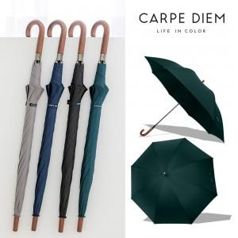

【상세/제작정보】

【인쇄/포장옵션】 | 실크, 원단실크1도 / OPP(비닐)

【공급단가】 | 수량 | 30~ | 100~ | 300~ | 1,000~ | 3,000~
*VAT별도 | 블랙 | 11,570원 | 11,030원 | 10,320원 | 10,050원 | 9,870원
 | 네이비 | 11,570원 | 11,030원 | 10,320원 | 10,050원 | 9,870원
 | 애쉬 | 11,570원 | 11,030원 | 10,320원 | 10,050원 | 9,870원
 | 그린 | 11,570원 | 11,030원 | 10,320원 | 10,050원 | 9,870원

【상품 URL】 | https://www.synergygift.co.kr:443/src/goods_detail.php?gdno=42321

